Tabele zbiorcze
PZPM na podstawie danych CEP |  |  |  |  |  | 2021-08-06
 |  |  |  |  |  | sztuki
PIERWSZE REJESTRACJE NOWYCH PRZYCZEP I NACZEP* w tym przyczepy lekkie
 | 2021 Lip | 2020 Lip | % zmiana r/r | 2021 Sty - Lip | 2020 Sty - Lip | % zmiana r/r
PRZYCZEPY | 7,323 | 7,981 | -8.2% | 50,705 | 39,374 | 28.8%
przyczepy ciężarowe | 1,220 | 1,056 | 15.5% | 8,342 | 5,656 | 47.5%
przyczepy specjalne | 228 | 195 | 16.9% | 1,574 | 972 | 61.9%
przyczepy lekkie | 4,458 | 5,637 | -20.9% | 35,249 | 28,401 | 24.1%
przyczepy ciężarowe rolnicze | 1,417 | 1,093 | 29.6% | 5,538 | 4,345 | 27.5%
przyczepy inne | - | - |  | 2 | -
NACZEPY | 2,779 | 1,231 | 125.8% | 16,858 | 7,375 | 128.6%
naczepy ciężarowe | 2,778 | 1,229 | 126.0% | 16,852 | 7,367 | 128.7%
naczepy specjalne | 1 | 2 | -50.0% | 6 | 8 | -25.0%
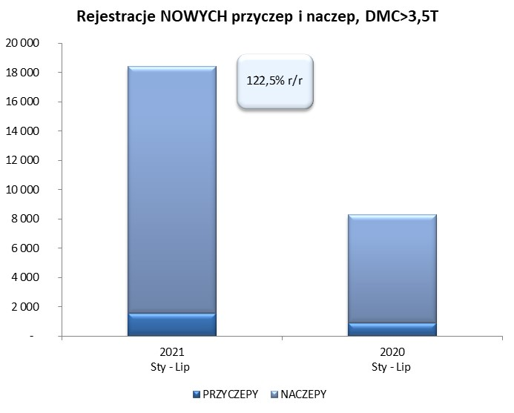
RAZEM PRZYCZEPY I NACZEPY | 10,102 | 9,212 | 9.7% | 67,563 | 46,749 | 44.5%
*/ bez rejestracji czasowych
Źródło: analizy PZPM na podstawie CEP
Source: PZPM analysis based on Central Register of Vehicles

 |  |  |  |  |  | sztuki
PIERWSZE REJESTRACJE NOWYCH, PRZYCZEP I NACZEP*, DMC>3.5T
 | 2021 Lip | 2020 Lip | % zmiana r/r | 2021 Sty - Lip | 2020 Sty - Lip | % zmiana r/r
PRZYCZEPY, DMC>3.5T | 288 | 124 | 132.3% | 1,559 | 906 | 72.1%
PRZYCZEPY CIĘŻAROWE | 288 | 119 | 142.0% | 1,542 | 891 | 73.1%
PRZYCZEPY SPECJALNE | - | 5 | -100.0% | 17 | 15 | 13.3%
NACZEPY, DMC>3.5T | 2,776 | 1,231 | 125.5% | 16,845 | 7,367 | 128.7%
NACZEPY CIĘŻAROWE | 2,775 | 1,229 | 125.8% | 16,840 | 7,360 | 128.8%
NACZEPY SPECJALNE | 1 | 2 | -50.0% | 5 | 7 | -28.6%
RAZEM NACZEPY I PRZYCZEPY | 3,064 | 1,355 | 126.1% | 18,404 | 8,273 | 122.5%
*/ bez rejestracji czasowych
Źródło: analizy PZPM na podstawie CEP
Source: PZPM analysis based on Central Register of Vehicles

Ranking PiN_DMC>3,5T
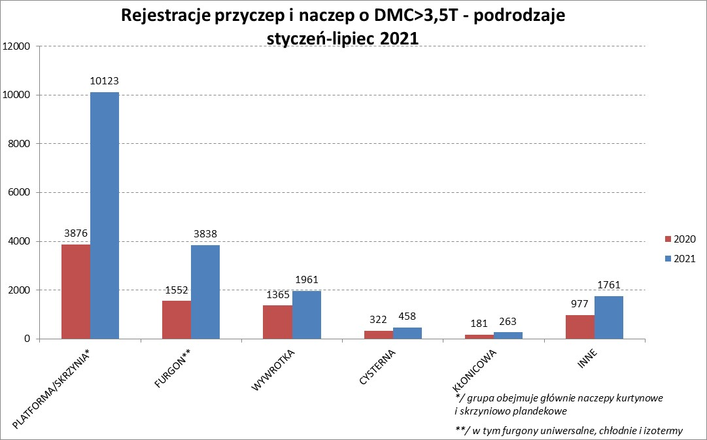
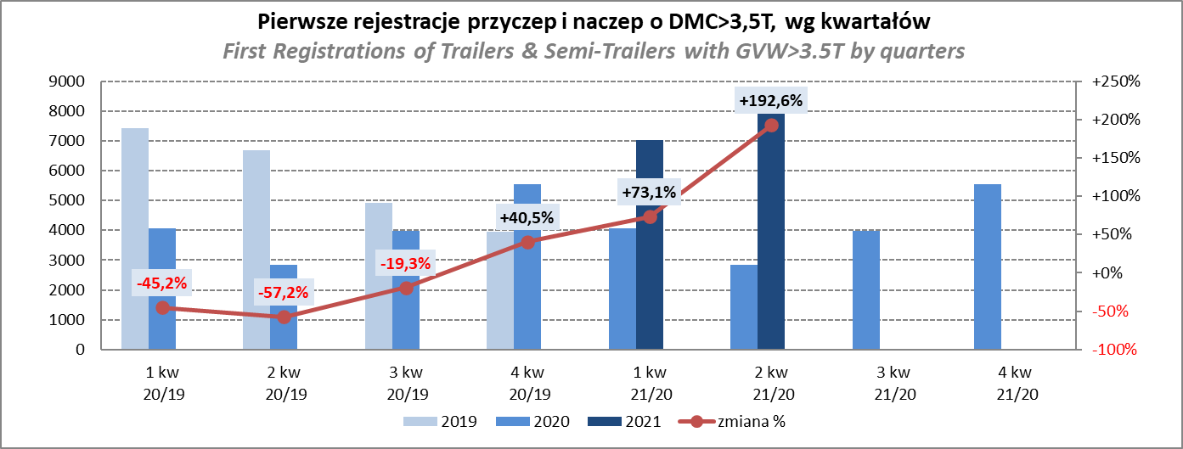
PZPM |  |  |  |  |  | 2021-08-06
Pierwsze rejestracje NOWYCH przyczep i naczep* o DMC>3,5T, udział w rynku %
First Registrations of NEW Trailers & Semi-Trailers with GVW>3.5T, Market Share %
 |  |  |  |  |  | Sztuki / Units
Pozycja | Marka | Rok narastająco Styczeń - Lipiec
 |  | YTD January - July
 |  | 2021 |  | 2020 |  | Zmiana % r/r
No. | Make
 |  | Ogółem | Udział % | Ogółem | Udział % | Change % y/y
 |  | Total | Mkt shr % | Total | Mkt shr %
1 | SCHMITZ CARGOBULL | 4523 | 24.58% | 1654 | 19.99% | 173.5%
2 | KRONE | 3909 | 21.24% | 1370 | 16.56% | 185.3%
3 | WIELTON | 2183 | 11.86% | 1137 | 13.74% | 92.0%
4 | KOEGEL | 1627 | 8.84% | 576 | 6.96% | 182.5%
5 | SCHWARZMUELLER | 683 | 3.71% | 297 | 3.59% | 130.0%
6 | KAESSBOHRER | 499 | 2.71% | 265 | 3.20% | 88.3%
7 | BODEX | 385 | 2.09% | 357 | 4.32% | 7.8%
8 | WECON | 384 | 2.09% | 154 | 1.86% | 149.4%
9 | BERGER | 306 | 1.66% | 61 | 0.74% | 401.6%
10 | GNIOTPOL | 285 | 1.55% | 191 | 2.31% | 49.2%
11 | ZASŁAW | 262 | 1.42% | 184 | 2.22% | 42.4%
12 | KEMPF | 238 | 1.29% | 214 | 2.59% | 11.2%
13 | FLIEGL | 214 | 1.16% | 134 | 1.62% | 59.7%
 | CIMC | 214 | 1.16% | 65 | 0.79% | 229.2%
15 | INTER CARS - FEBER | 211 | 1.15% | 126 | 1.52% | 67.5%
16 | REDOS | 147 | 0.80% | 76 | 0.92% | 93.4%
17 | MHS | 138 | 0.75% | 101 | 1.22% | 36.6%
18 | MEGA | 137 | 0.74% | 67 | 0.81% | 104.5%
19 | STAS | 123 | 0.67% | 81 | 0.98% | 51.9%
20 | BENALU | 116 | 0.63% | 55 | 0.66% | 110.9%
 | Pozostałe / Others | 1820 | 9.9% | 1108 | 13.4% | 64.3%
 | OGÓŁEM / TOTAL | 18404 | 100% | 8273 | 100% | 122.5%
*/ bez rejestracji czasowych
Źródło: analizy PZPM na podstawie CEP
Source: PZPM analysis based on Central Register of Vehicles

Ranking Naczepy DMC>3,5T
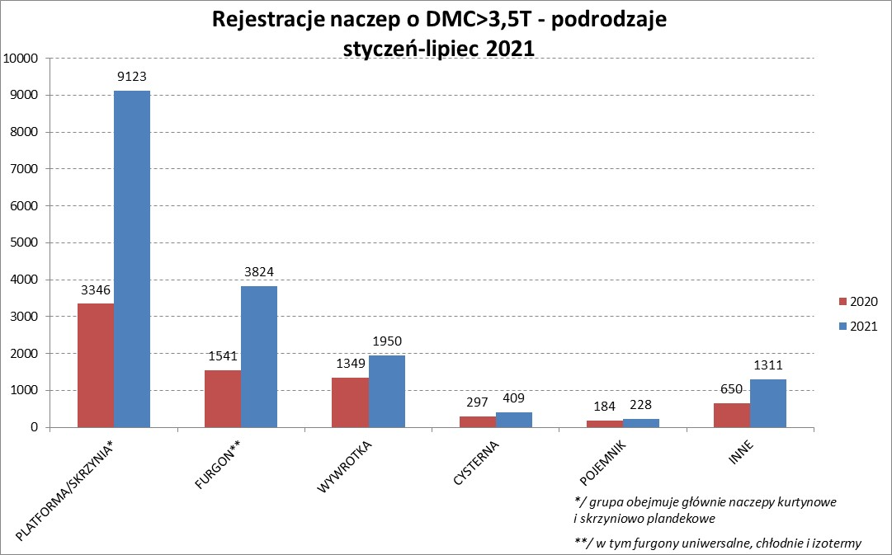
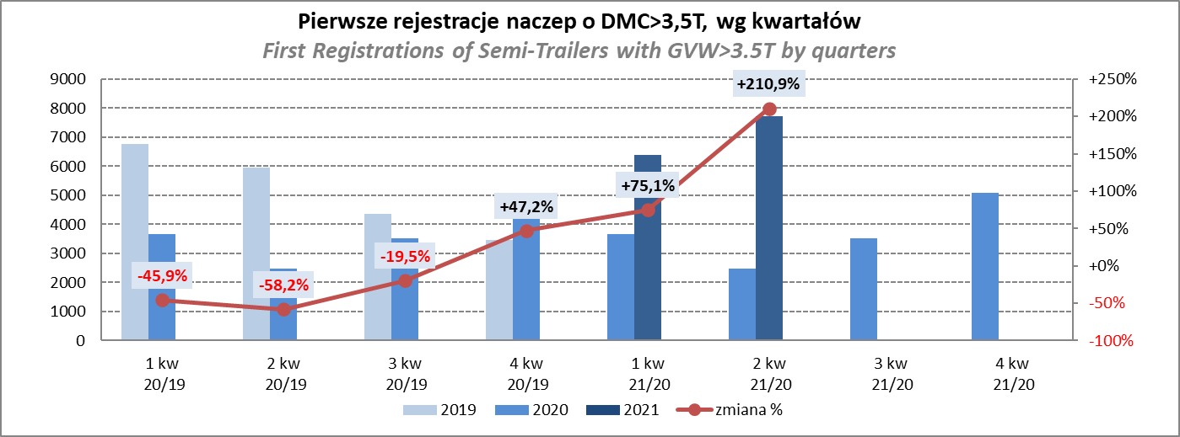
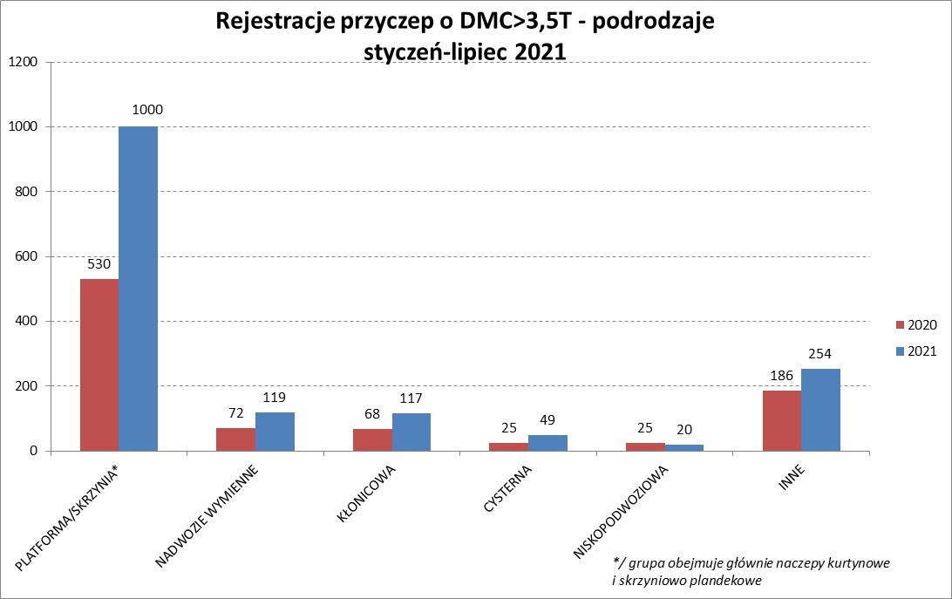
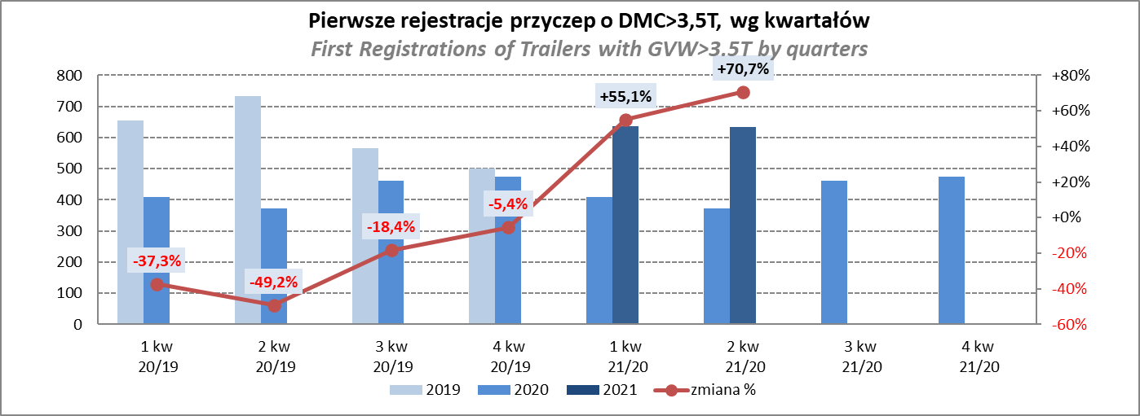
PZPM |  |  |  |  |  | 2021-08-06
Pierwsze rejestracje NOWYCH naczep* o DMC>3,5T, udział w rynku %
First Registrations of NEW Semi-Trailers with GVW>3.5T, Market Share %
 |  |  |  |  |  | Sztuki
Pozycja | Marka | Rok narastająco Styczeń - Lipiec
 |  | YTD January - July
 |  | 2021 |  | 2020 |  | Zmiana % r/r
No. | Make
 |  | Ogółem | Udział % | Ogółem | Udział % | Change % y/y
 |  | Total | Mkt shr % | Total | Mkt shr %
1 | SCHMITZ CARGOBULL | 4518 | 26.8% | 1651 | 22.41% | 173.7%
2 | KRONE | 3888 | 23.1% | 1360 | 18.46% | 185.9%
3 | WIELTON | 2019 | 12.0% | 997 | 13.53% | 102.5%
4 | KOEGEL | 1598 | 9.5% | 567 | 7.70% | 181.8%
5 | SCHWARZMUELLER | 671 | 4.0% | 291 | 3.95% | 130.6%
6 | KAESSBOHRER | 491 | 2.9% | 264 | 3.58% | 86.0%
7 | BODEX | 374 | 2.2% | 345 | 4.68% | 8.4%
8 | BERGER | 306 | 1.8% | 61 | 0.83% | 401.6%
9 | KEMPF | 238 | 1.4% | 214 | 2.90% | 11.2%
10 | ZASŁAW | 223 | 1.3% | 164 | 2.23% | 36.0%
11 | CIMC | 214 | 1.3% | 65 | 0.88% | 229.2%
12 | INTER CARS - FEBER | 211 | 1.3% | 124 | 1.68% | 70.2%
13 | FLIEGL | 195 | 1.2% | 116 | 1.57% | 68.1%
14 | MEGA | 137 | 0.8% | 64 | 0.87% | 114.1%
15 | STAS | 122 | 0.7% | 81 | 1.10% | 50.6%
16 | BENALU | 115 | 0.7% | 55 | 0.75% | 109.1%
17 | FFB FELDBINDER | 101 | 0.6% | 95 | 1.29% | 6.3%
18 | CHEREAU | 87 | 0.5% | 7 | 0.10% | 1142.9%
19 | MAGYAR | 69 | 0.4% | 65 | 0.88% | 6.2%
20 | LAG | 68 | 0.4% | 29 | 0.39% | 134.5%
 | Pozostałe / Others | 1200 | 7.1% | 752 | 10.2% | 59.6%
 | OGÓŁEM / TOTAL | 16845 | 100% | 7367 | 100% | 128.7%
*/ bez rejestracji czasowych
Źródło: analizy PZPM na podstawie CEP
Source: PZPM analysis based on Central Register of Vehicles

Przyczepy lekkie
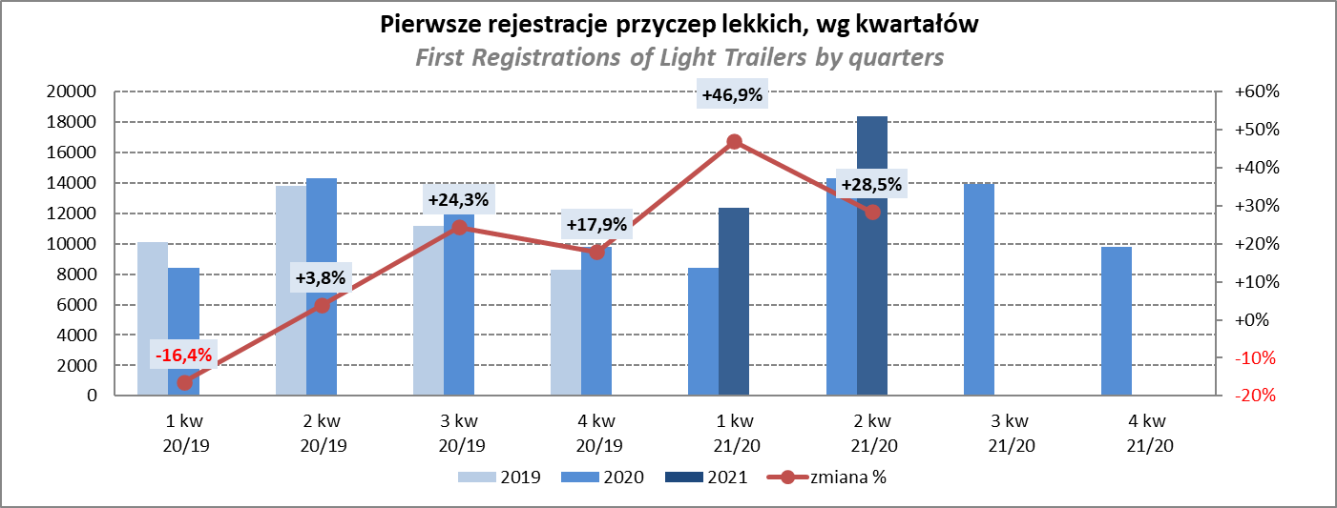
PZPM |  |  |  |  |  | 2021-08-06
Pierwsze rejestracje NOWYCH przyczep lekkich*, udział w rynku %
First Registrations of NEW Light Trailers*, Market Share %
 |  |  |  |  |  | Sztuki / Units
Pozycja | Marka | Rok narastająco Styczeń - Lipiec
 |  | YTD January - July
 |  | 2021 |  | 2020 |  | Zmiana % r/r
No. | Make
 |  | Ogółem | Udział % | Ogółem | Udział % | Change % y/y
 |  | Total | Mkt shr % | Total | Mkt shr %
1 | NEPTUN-SORELPOL | 9717 | 27.57% | 8151 | 28.70% | 19.2%
2 | TEMARED | 7527 | 21.35% | 6537 | 23.02% | 15.1%
3 | NIEWIADÓW | 3387 | 9.61% | 2298 | 8.09% | 47.4%
4 | ZASŁAW | 3034 | 8.61% | 1404 | 4.94% | 116.1%
5 | FARO | 1392 | 3.95% | 827 | 2.91% | 68.3%
6 | RYDWAN | 1289 | 3.66% | 1368 | 4.82% | -5.8%
7 | MARTZ | 1177 | 3.34% | 1266 | 4.46% | -7.0%
8 | BRENDERUP-THULE TRAILERS | 965 | 2.74% | 851 | 3.00% | 13.4%
9 | WIOLA | 540 | 1.53% | 555 | 1.95% | -2.7%
10 | WIDPOL | 529 | 1.50% | 456 | 1.61% | 16.0%
11 | SYLAND | 377 | 1.07% | 377 | 1.33% | 0.0%
12 | FRACHT | 351 | 1.00% | 342 | 1.20% | 2.6%
 | CARRO | 351 | 1.00% | 278 | 0.98% | 26.3%
14 | STIM | 319 | 0.90% | 250 | 0.88% | 27.6%
15 | GŁOWACZ | 312 | 0.89% | 307 | 1.08% | 1.6%
16 | W.N.P. M.SUSKI | 304 | 0.86% | 272 | 0.96% | 11.8%
17 | LORRIES | 303 | 0.86% | 174 | 0.61% | 74.1%
18 | MASTER-TECH | 267 | 0.76% | 202 | 0.71% | 32.2%
19 | MIRO-CAR1 | 245 | 0.70% | 211 | 0.74% | 16.1%
20 | K.T.S. SUSKI | 217 | 0.62% | 194 | 0.68% | 11.9%
 | Pozostałe / Others | 2646 | 7.5% | 2081 | 7.3% | 27.2%
 | OGÓŁEM / TOTAL | 35249 | 100% | 28401 | 100% | 24.1%
*/ bez rejestracji czasowych
Źródło: analizy PZPM na podstawie CEP
Source: PZPM analysis based on Central Register of Vehicles

Ranking_P-CR
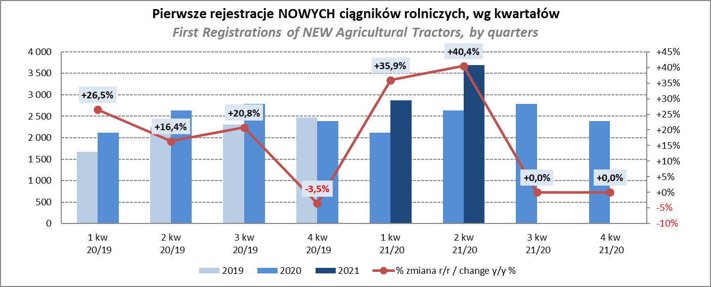
PZPM |  |  |  |  |  | 2021-08-06
Pierwsze rejestracje NOWYCH przyczep ciężarowych rolniczych*, udział w rynku %
First Registrations of NEW Agricultural Trailers*, Market Share %
 |  |  |  |  |  | Sztuki / Units
Pozycja | Marka | Rok narastająco Styczeń - Lipiec
 |  | YTD January - July
 |  | 2021 |  | 2020 |  | Zmiana % r/r
No. | Make
 |  | Ogółem | Udział % | Ogółem | Udział % | Change % y/y
 |  | Total | Mkt shr % | Total | Mkt shr %
1 | PRONAR | 2188 | 39.51% | 1754 | 40.37% | 24.7%
2 | METAL-FACH | 743 | 13.42% | 641 | 14.75% | 15.9%
3 | WIELTON | 509 | 9.19% | 388 | 8.93% | 31.2%
4 | METALTECH | 471 | 8.50% | 410 | 9.44% | 14.9%
5 | ZASŁAW | 275 | 4.97% | 230 | 5.29% | 19.6%
6 | CYNKOMET | 193 | 3.49% | 161 | 3.71% | 19.9%
7 | MEPROZET | 177 | 3.20% | 100 | 2.30% | 77.0%
8 | PPHU WODZIŃSKI | 161 | 2.91% | 141 | 3.25% | 14.2%
9 | POMOT | 114 | 2.06% | 71 | 1.63% | 60.6%
10 | MARPOL | 99 | 1.79% | 83 | 1.91% | 19.3%
11 | GOMAR | 75 | 1.35% | 67 | 1.54% | 11.9%
12 | JOSKIN | 64 | 1.16% | 21 | 0.48% | 204.8%
13 | TECHMONT | 61 | 1.10% | 42 | 0.97% | 45.2%
14 | FLIEGL | 56 | 1.01% | 24 | 0.55% | 133.3%
15 | POM-EKO | 42 | 0.76% | 18 | 0.41% | 133.3%
 | Pozostałe / Others | 310 | 5.6% | 194 | 4.5% | 59.8%
 | OGÓŁEM / TOTAL | 5538 | 100% | 4345 | 100% | 27.5%
*/ bez rejestracji czasowych
Źródło: analizy PZPM na podstawie CEP
Source: PZPM analysis based on Central Register of Vehicles
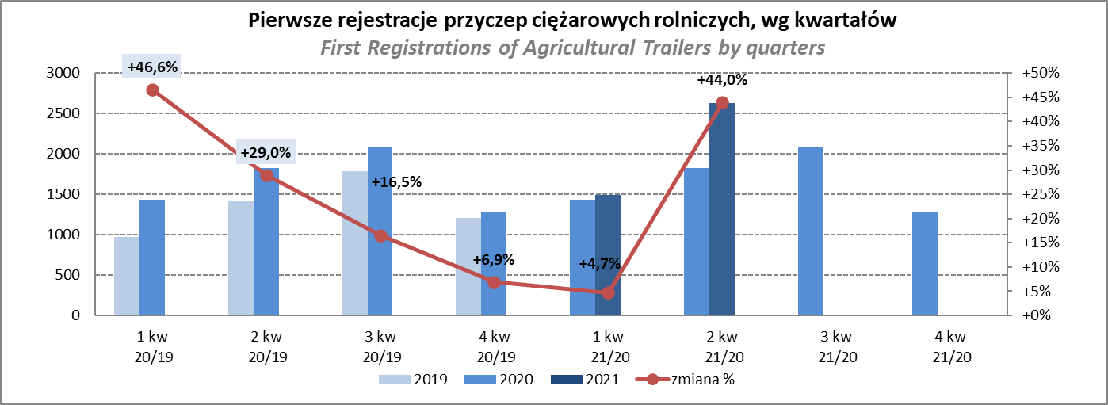

PZPM
Pierwsze rejestracje NOWYCH ciągników rolniczych*, udział w rynku %
First Registrations of NEW Agricultural Tractors*, Market Share %
 |  |  |  |  |  | Sztuki / Units
Pozycja | Marka | Rok narastająco Styczeń - Lipiec
 |  | YTD January - July
 |  | 2021 |  | 2020 |  | Zmiana % r/r
No. | Make
 |  | Ogółem | Udział % | Ogółem | Udział % | Change % y/y
 |  | Total | Mkt shr % | Total | Mkt shr %
1 | NEW HOLLAND | 1,505 | 19.07% | 1,150 | 19.69% | 30.9%
2 | KUBOTA | 864 | 10.95% | 682 | 11.68% | 26.7%
3 | JOHN DEERE | 826 | 10.47% | 681 | 11.66% | 21.3%
4 | DEUTZ-FAHR | 789 | 10.00% | 601 | 10.29% | 31.3%
5 | ZETOR | 576 | 7.30% | 486 | 8.32% | 18.5%
6 | CASE IH | 573 | 7.26% | 432 | 7.40% | 32.6%
7 | MASSEY FERGUSON | 425 | 5.39% | 358 | 6.13% | 18.7%
8 | CLAAS | 350 | 4.43% | 264 | 4.52% | 32.6%
9 | FARMTRAC | 289 | 3.66% | 236 | 4.04% | 22.5%
10 | VALTRA | 287 | 3.64% | 184 | 3.15% | 56.0%
11 | ARBOS | 277 | 3.51% | 85 | 1.46% | 225.9%
12 | STEYR | 217 | 2.75% | 178 | 3.05% | 21.9%
 | LOVOL | 217 | 2.75% | 112 | 1.92% | 93.8%
14 | FENDT | 213 | 2.70% | 124 | 2.12% | 71.8%
15 | SOLIS | 158 | 2.00% | 72 | 1.23% | 119.4%
 | Pozostałe / Others | 326 | 4.1% | 196 | 3.4% | 66.3%
 | OGÓŁEM / TOTAL | 7,892 | 100% | 5,841 | 100% | 35.1%
*Pojazdy zarejestrowane jako Ciągniki Rolnicze bez wyróżnionych jako potencjalne ATV / UTV
** Liczby zawierają rejestracje czasowe na koniec miesięcy
Źródło: analizy PZPM na podstawie CEP
*Vehicles registered as Agricultural Tractors without considered as ATV / UTV
Source: PZPM analysis based on Central Register of Vehicles

